플로우
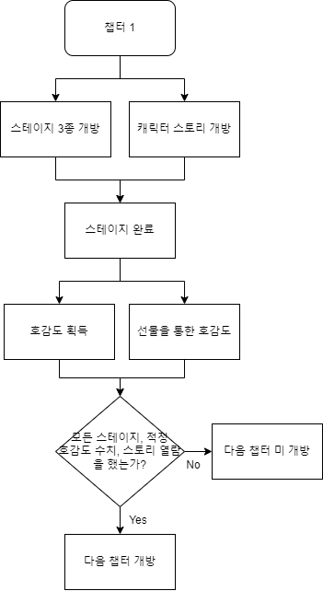
스토리 모드 플로우

스토리 모드 챕터 개방조건 플로우

